記入例
検査日が、歯周病検診の受診期間外の場合は、
セルに入力できないようになっています。
生年月日が、歯周病検診の受診対象外の場合は、
セルに入力できないようになっています。
（入力例：2005/4/2、S50.6.3）
 |  | 2026-04-01
 |  | 出 雲 市 歯 周 病 検 診 記 録 票
 |  |  |  |  |  |  |  |  |  |  |  |  |  |  |  |  |  |  |  |  |  |  |  |  |  |  |  |  |  |  |  |  |  |  |  |  |  |  |  |  |  | ［市提出用］
 |  | 検査日： |  |  |  | 2025-12-19 |  |  |  |  |  | （必ずご記入ください）
 |  | 氏名 |  |  | 出雲 花子 |  |  |  |  |  |  |  |  | 性別 |  | 生 年 月 日 |  |  |  |  |  |  |  |  |  |  |  |  | 住 所
 |  |  |  |  |  |  |  |  |  |  |  |  |  | 女 |  | 1985-05-07 |  |  |  |  |  |  | （満 |  | 40 |  | 歳） |  | 出雲市 |  |  |  | 中野美保北 |  |  |  | 2丁目 | 80 |  |  | 番地 |  | 20
...
該当するものに✓を つけてください→ |  |  |  |  |  |  |  |  |  |  |  |  |  |  |  |  |  |  |  |  |  |  |  |  |  |  |  |  |  |  |  | 電話番号 |  |  | 21-6979
 |  | 〈問診〉
 |  | １）以下の中であてはまる項目に✓をつけてください |  |  |  |  |  |  |  |  |  |  |  |  |  |  |  |  |  | ３）あなたはかかりつけの歯科医を決めていますか？

 |  |  |  | ✓ | １.歯ぐきが腫れる |  |  |  |  |  |  |  |  |  |  |  |  |  |  |  |  |  | 1.決めている |  |  |  |  |  |  |  | ✓ | 2.決めていない

 |  |  |  | ✓ | ２.歯ぐきから出血する |  |  |  |  |  |  |  |  |  |  |  |  |  |  | ４）この１年間に歯科を受診したことがありますか？
...
 | リストから選択→ | 右 |  | 18 |  | 17 | 16 | 15 |  | 14 | 13 | 12 | 11 |  | 21 | 22 |  | 23 |  | 24 |  | 25 |  | 26 |  | 27 |  | 28 |  | 左 |  |  |  | 0 |  |  | 0 |  |  |  | 0
 | 自動計算※入力不要→ | ① |  | / |  |  | ：健全歯 |  |  |  | 13 | 本 | （①＋②＋③） |  |  |  |  |  |  | 1 |  | ：出血あり |  |  |  |  |  |  |  |  |  |  |  | 2 |  |  |  | 1 |  |  | ×
 |  |  |  |  |  |  |  |  |  |  |  |  |  |  |  |  |  |  |  | 9 |  | ：プロ―ピングできない歯
 | 自動計算※入力不要→ | ② |  | 2（■） |  |  | ：未処置歯 |  |  |  | 2 | 本 |  |  | 25 |  | 本 |  |  | × |  | ：該当する歯なし

 | 自動計算※入力不要→ | ③ |  | 3（▨） |  |  | ：処置歯 |  |  |  | 10 | 本

 | 自動計算※入力不要→ | ④ |  | × |  |  | ：欠損歯 |  |  |  | 7 | 本 |  |  |  |  |  |  |  | 歯周ポケット |  |  |  |  |  |  |  |  |  |  |  |  |  | CPI個人コード ⇒ |  |  |  |  | 歯肉 |  |  | 1
...
※欠損歯の内訳（ａ、ｂ、ｃ）の本数の合計が④欠損歯の本数と一致するようにしてください。
一致しない場合は、④欠損歯の歯数のセルが赤く塗りつぶされます。
※生えていない親知らずは「欠損歯（×）」にカウントし、 補綴処置の必要ない歯とする
 | 本数を入力→ |  |  |  |  |  | ａ： | 要補綴歯数 |  |  |  |  |  |  | 1 | 本 |  |  |  | 0 |  | ：健全 |  |  |  |  |  |  |  |  |  |  |  | （最大値） |  |  |  |  | ポケット |  |  | 2
 |  |  |  |  |  |  |  |  |  |  |  |  |  |  |  |  |  |  |  | 1 |  | ：浅いポケット（4～5ミリ）
 | 本数を入力→ |  |  |  |  |  | ｂ： | 欠損補綴歯数 |  |  |  |  |  |  | 2 | 本 |  |  |  | 2 |  | ：深いポケット（6ミリ以上）
 |  |  |  |  |  |  |  |  |  |  |  |  |  |  |  |  |  |  |  | 9 |  | ：プロ―ピングできない歯
 | 本数を入力→ |  |  |  |  |  | ｃ： | 補綴処置の必要ない歯 |  |  |  |  |  |  | 4 | 本 |  |  |  | × |  | ：該当する歯なし

 |  | 〈口腔清掃状況〉 |  |  |  |  |  | 〈歯石の付着〉 |  |  |  |  |  |  |  |  |  |  | 〈欠損補綴の必要〉 |  |  |  |  |  |  |  |  | 〈粘膜所見〉 |  |  |  |  |  | 〈生活習慣や基礎疾患に ついての指導の必要〉 |  |  |  |  |  | 〈その他所見〉

 |  |  |  | 1：良 |  |  |  |  |  | 1：なし

 |  |  | ✓ | 2：普通 |  |  |  |  |  | 2：軽度(点状)あり |  |  |  |  |  |  |  |  |  |  | 1：なし |  |  |  |  |  |  |  | ✓ | 1：なし |  |  |  |  | ✓ | 1：なし |  |  |  |  | ✓ | 1：なし

 |  |  |  | 3：不良 |  |  |  |  | ✓ | 3：中程度(帯状)以上あり |  |  |  |  |  |  |  |  |  | ✓ | 2：あり |  |  |  |  |  |  |  |  | 2：あり |  |  |  |  |  | 2：あり |  |  |  |  |  | 2：あり

 |  |  |  |  |  |  |  |  |  |  |  |  |  |  |  |  |  |  |  |  |  |  |  |  | 〈その他〉その他何かあれば、記載ください
...

受診者用
2026-04-01
出 雲 市 歯 周 病 検 診 記 録 票
...
検査日： |  |  | 0 |  |  |  |  | （必ずご記入ください）
氏名 |  | 0 |  |  |  |  |  |  |  | 性別 |  | 生 年 月 日
 |  |  |  |  |  |  |  |  |  | 0 |  | 0 |  |  |  | （満 |  | 126

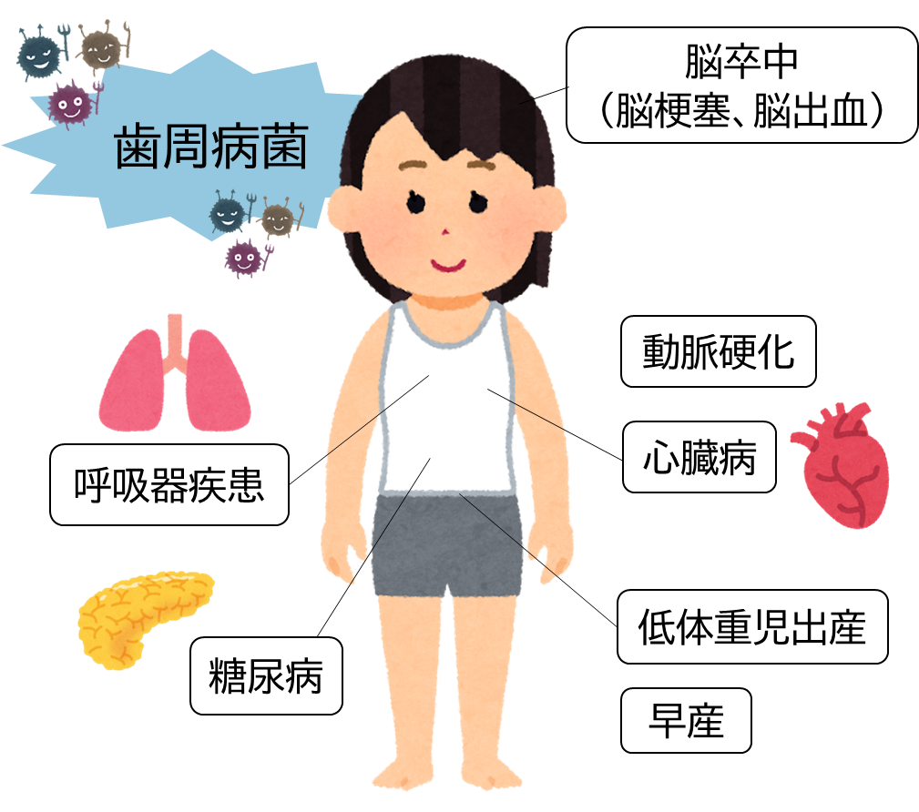
お口の健康は全身の健康と深い関係があります
「健康も 楽しい食事も いい歯から」
...
 |  |  |  |  |  |  |  |  |  |  |  |  |  |  | 生涯にわたって自分の歯で食べることは、全身の健康にとっても大切なことです。８０歳になっても２０本の自分の歯を保とうという「８０２０運動」が進められていますが、現在の８０歳は、平均約１７本の歯しか残っていません。 成人が歯を失う原因は、４０歳をさかいにむし歯より歯周病の比率が高くなります。歯周病は、喫煙などの生活習慣や糖尿病などの身体の病気とも関係があります。 歯周病の予防には、歯間ブラシやデンタルフロス等の歯間部清掃道具を習慣的に用いて、丁寧に歯みがきをすること、また、定期的に歯科医で検診を受け、歯石除去や歯面清掃を行うことが有効です。 この検診の結果は、実施主体である出雲市へ当院から報告させていただきます。集められた検診の結果は、市民のお口の健康づくりに役立てる資料として活用させていただきますのでご了承願います。

〈歯の状況〉

 |  |  |  |  |  |  |  |  | 上顎
 | 0 |  | 0 | 0 | 0 | 0 | 0 | 0 | 0 |  | 0 | 0 | 0 | 0 | 0 |  | 0 |  | 0

右 | 18 |  | 17 | 16 | 15 | 14 | 13 | 12 | 11 |  | 21 | 22 | 23 | 24 | 25 |  | 26 |  | 27
 | 48 |  | 47 | 46 | 45 | 44 | 43 | 42 | 41 |  | 31 | 32 | 33 | 34 | 35 |  | 36 |  | 37
 | 0 |  | 0 | 0 | 0 | 0 | 0 | 0 | 0 |  | 0 | 0 | 0 | 0 | 0 |  | 0 |  | 0

 |  |  |  |  |  |  |  |  | 下顎
...

